Sheet1
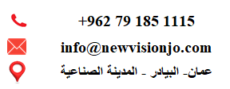

نوع الحساب | رقم الفاتورة | المبلغ | تاريخ التسجيل

